Interpretación de la Matriz Exp
FORMA DE ABORDAR LA MATRIZ DE EXPERIENCIA PARA EL SECOTR EDUCATIVO

1. ESTRUCTURA DE LA MATRIZ DE EXPERIENCIA

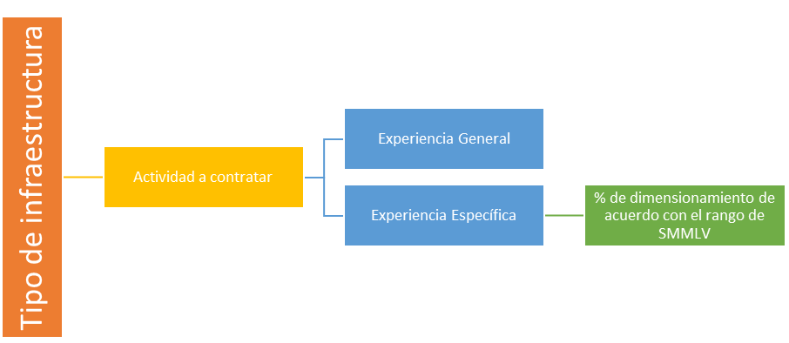
La matriz de experiencia se encuentra conformada por grandes grupos de infraestructura, los cuales se encuentran como títulos principales para determinar la "actividad a contratar" que se enmarque en el objeto o necesidad de la entidad.

A su vez, cada una de las actividades a contratar que hagan parte de un tipo o grupo de infraestructura cuentan con la actividad, o actividades, constructivas que pueden ser desarrolladas y sobre el tipo de infraestructura o elemento requerido. Los cuales contemplan las condiciones y requerimientos de experiencia general y específica.
La experiencia específica, dependiendo del tipo de "actividad a contratar" puede contener un "% de dimensionamiento" con la implementación de un factor (F%), el cual es definido por el rango de SMMLV en el cual se encuentre el presupuesto oficial para el proceso de contratación.
Adicionalmente, en la parte inferior de la matriz se encuentran los lineamientos, aspectos asociados con la forma en la cual se establecen las reglas de combinaciones entre las diferentes "actividades a contratar", y aspectos generales de la Matriz de Experiencia.

2. FORMA DE DETERMINAR LA "ACTIVIDAD A CONTRATAR" REQUERIDA POR LA ENTIDAD ESTATAL

La entidad para determinar las condiciones de experiencia que requerirá en el proceso de selección de acuerdo con la Matriz de Experiencia, deberá seguir los siguientes pasos:

2.1. Determinar el tipo de infraestructura aplicable.

Los tipos de infraestructuras se encuentran establecidos como un "título principal" en la Matriz de experiencia, el cual permitirá a la entidad establecer cuál sería la "actividad a contratar" requerida.

2.2. Determinar la "actividad a contratar".
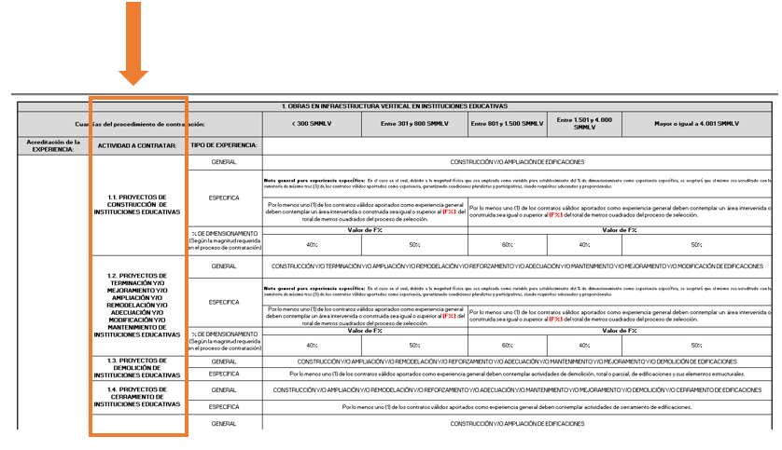

Una vez la entidad estableció el tipo de infraestructura, la columna denominada como "ACTIVIDAD A CONTRATAR" contempla las diferentes actividades que son contempladas en la Matriz de experiencia. Por lo tanto, la entidad identificará y establecerá la actividad a contratar en la cual se enmarca su proceso de contratación.
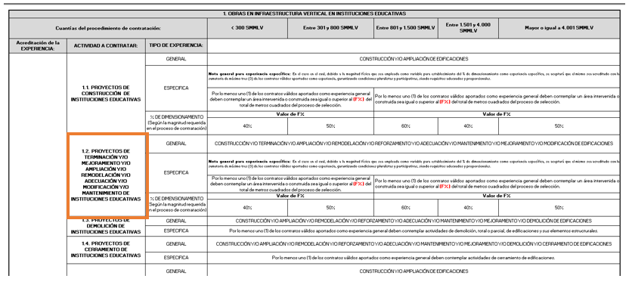

2.3. Establecimiento de las condiciones de experiencia general, específica y % de dimensionamiento

Una vez fue determinada o establecida la "actividad a contratar" requerida por la entidad estatal, se procederá a identificar la experiencia general y específica.
Es importante mencionar que ciertas actividades a contratar contemplan como parte del requisito de experiencia específica un "% de dimensionamiento" el cual se encuentra en función de una magnitud física establecida; y que dicho % de dimensionamiento se determina en función del rango de valores expresados en SMMLV en el cual se encuentre el valor del presupuesto oficial del proceso de contratación.

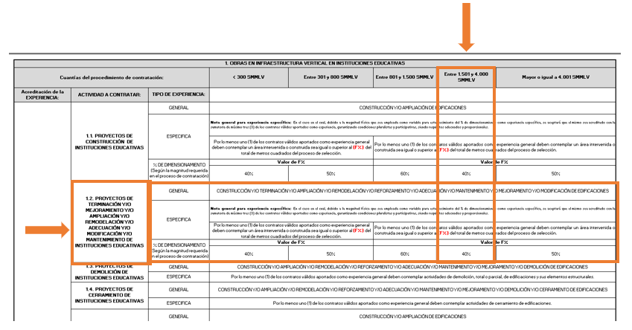

Este valor de "% de dimensionamiento" establecerá el valor por el cual será reemplazado el factor (F%).

